1. CUTTING DOCKET
 |  |  |  |  |  |  |  |  |  |  |  |  | Mã số: |  | MER.QT-1.BM.4
 |  |  |  |  |  |  |  |  |  |  |  |  | Lần ban hành: |  | 01
 |  |  |  |  |  |  |  |  |  |  |  |  | Số trang |  | 03/03
 | MER: DIỆU - 204
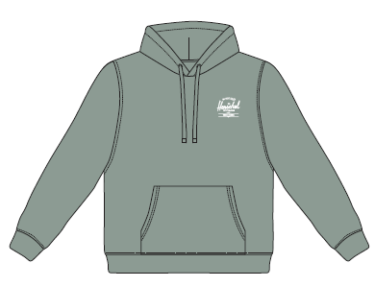
 | CUTTING DOCKET |  |  |  |  | TÁC NGHIỆP MAY MẪU SMS+SIZE SET: THAM KHẢO CÁCH MAY THEO ÁO MẪU PHOTOSHOOT MÃ H06-HD32M, MÀU ICEBERG GREEN CHUYỂN CÙNG TÁC NGHIỆP
 | JOB NUMBER: |  | H06 SS25 S2604
 | STYLE NUMBER: |  | H06-HD32M
 | STYLE NAME : |  | BASIC HOODIE MEN'S
 | SEASON: |  | SS25
 | TÊN HÀNG: |  | HOODIE |  |  |  |  |  | DROP: |  |  | S1
 | NGÀY CẤP: |  |  |  |  |  |  |  | VẢI CHÍNH: |  |  | BRUSHED FLEECE 100% COTTON (30/1+8/1) HEAVY WASHING_350GSM
 | NGÀY GIAO HÀNG: |  |  |  |  |  |  |  | THÀNH PHẦN VẢI: |  |  | 100% COTTON
 |  |  |  |  |  |  |  |  | KHỔ VẢI: |  |  | 1.65 M
 | Xí nghiệp: |  | UN-AVAILABLE |  |  |  |  |  | KHÁCH HÀNG: |  |  | HERSCHEL
 | XUẤT NGÀY

 |  | SKU | COLOR |  | SIZE: | XS | S | M | L | XL | XXL |  |  |  |  | TOTAL
 | ORDER CUT |  | ICEBERG GREEN |  |  |  |  | 34 |  |  |  |  |  |  |  | 34
 | EXTRA (+/-) |  | ICEBERG GREEN |  |  |  |  | 4 |  |  |  |  |  |  |  | 4
 | TOTAL : |  | ICEBERG GREEN |  |  |  |  | 38 |  |  |  |  |  |  |  | 38

 | GRAND TOTAL: |  |  |  |  | 0 | 0 | 38 | 0 | 0 |  |  |  |  |  | 38
 |  |  | NCC THUẬN TIẾN
 | PHẦN A : VẢI
VẢI |  |  | VỊ TRÍ | MÀU | ĐVT | SỐ LƯỢNG ĐƠN HÀNG | ĐỊNH MỨC | SỐ LƯỢNG THEO ĐỊNH MỨC (NET) | LỖI VẢI (DEFECT) + ĐẦU KHÚC | SỐ LƯỢNG CẦN CẤP CHO TEST INHOUSE | SỐ LƯỢNG CẦN CẤP CHO TEST OUTSOURCE | SỐ LƯỢNG CẦN CẤP CHO TỔ CẮT (GROSS) | GHI CHÚ / CODE VẢI
ICEBERG GREEN
1 | BRUSHED FLEECE 100% COTTON (30/1+8/1) HEAVY WASHING_350GSM |  | VẢI CHÍNH | ICEBERG GREEN | M | 38 | 1.45 | 55.1 | 0.00 | 2.00 | 0.00 | 58.0 | HSSS250216001T00K L0652/10 ÁNH A CẤP ĐỦ SL
2 | RIB 2X2 COTTON SPANDEX (30/2'CM+70D))_400GSM |  | BO LAI, BO TAY | ICEBERG GREEN | M | 38 | 0.27 | 10.3 | 0.10 | 0.00 | 0.00 | 11.0 | HSSS250216002T00K L1153/11 ÁNH A CẤP ĐỦ SL
 | PHẦN B : PHỤ LIỆU
PHỤ LIỆU |  |  |  |  | MÀU PHỤ LIỆU | CODE MÀU | MÀU VẢI |  | ĐVT | SỐ LƯỢNG ĐH | ĐỊNH MỨC | SỐ LƯỢNG THEO ĐM | HAO HỤT | SỐ LƯỢNG CẤP | GHI CHÚ
1 | CHỈ 40/2 MAY CHÍNH |  |  |  | ICEBERG GREEN | GR9093 | ICEBERG GREEN |  | CUỘN | 38 | 0.065 | 3.0 |  | 3 | H06-0310
2 | NHÃN DỆT BẰNG VẢI 38MM*71MM (NHÃN CHÍNH-PHÂN THEO TỪNG SIZE) CODE: HSC-ML-0047(MENS) |  |  |  | NỀN TRẮNG CHỮ ĐEN | NỀN TRẮNG CHỮ ĐEN | ICEBERG GREEN |  | PCS | 38 | 1.00 | 38 |  | 38 | H06-0311
3 | NHÃN THÀNH PHẦN 100% COTTON KÍCH THƯỚC: 82.2 *20 MM CODE: CC-054 |  |  |  | NỀN TRẮNG CHỮ ĐEN | NỀN TRẮNG CHỮ ĐEN | ICEBERG GREEN |  | PCS | 38 | 1.00 | 38 |  | 38 | H06-0313
4 | NHÃN HSCO SATIN CODE: HSC-ML-0002 |  |  |  | NỀN TRẮNG CHỮ ĐEN | NỀN TRẮNG CHỮ ĐEN | ICEBERG GREEN |  | PCS | 38 | 1.00 | 38 |  | 38 | H06-0312
5 | NHÃN TRACKING #240324S1 |  |  |  | NỀN TRẮNG CHỮ ĐEN | NỀN TRẮNG CHỮ ĐEN | ICEBERG GREEN |  | PCS | 38 | 1.00 | 38 |  | 38 | H06-0314
6 | MẮT CÁO 6.4MM |  |  |  | ANTIQUE SILVER | ANTIQUE SILVER | ICEBERG GREEN |  | SET | 38 | 2.00 | 76 |  | 76 | H06-0246
7 | DÂY LUỒN DẸP 12MM |  |  |  | ICEBERG GREEN | GREEN | ICEBERG GREEN |  | M | 38 | 1.50 | 57 |  | 57 | H06-0239
8 | DÂY TAPE XƯƠNG CÁ 1CM |  |  |  | ICEBERG GREEN | GREEN | ICEBERG GREEN |  | M | 38 | 0.35 | 13 |  | 13 | H06-0238
 | PHẦN C : PHỤ LIỆU ĐÓNG GÓI
PHỤ LIỆU |  |  |  |  | MÀU PHỤ LIỆU | CODE MÀU | MÀU VẢI |  | ĐVT | SỐ LƯỢNG ĐH | ĐỊNH MỨC | SỐ LƯỢNG THEO ĐM | HAO HỤT | SỐ LƯỢNG CẤP | GHI CHÚ
1 | THẺ BÀI + SIZE STICKER |  |  |  | NỀN TRẮNG CHỮ ĐEN | NỀN TRẮNG CHỮ ĐEN | ICEBERG GREEN |  | PCS | 38 | 1.00 | 38 |  | 38 | H06-0316
2 | ĐẠN BẮN TREO THẺ BÀI |  |  |  | BLACK | BLACK | ICEBERG GREEN |  | PCS | 38 | 1.00 | 38 |  | 38 | DÙNG TỒN
3 | STICKER BARCODE TẠI THẺ BÀI KÍCH THƯỚC: 20CMX30CM |  |  |  | NỀN TRẮNG CHỮ ĐEN | NỀN TRẮNG CHỮ ĐEN | ICEBERG GREEN |  | PCS | 38 | 1.00 | 38 |  | 38 | H06-0326, H06-0328
4 | STICKER BARCODE TẠI POLY BAG KÍCH THƯỚC: 35CMX55CM |  |  |  | NỀN TRẮNG CHỮ ĐEN | NỀN TRẮNG CHỮ ĐEN | ICEBERG GREEN |  | PCS | 38 | 1.00 | 38 |  | 38 | H06-0326, H06-0328
5 | STICKER CARTON CHI TIẾT TỪNG CỬA HÀNG |  |  |  | NỀN TRẮNG CHỮ ĐEN | NỀN TRẮNG CHỮ ĐEN | ICEBERG GREEN |  | PCS | 38 | 2.00 | 76 |  | 76 | H06-0327
6 | POLY BAG LỚN |  |  |  | CLEAR | CLEAR | ICEBERG GREEN |  | PCS | 38 | 1.00 | 38 |  | 38 | H06-0317
7 | POLY BAG THÙNG |  |  |  | CLEAR | CLEAR | ICEBERG GREEN |  | PCS | 38 | 0.02 | 1 |  | 1
8 | GÓI CHỐNG ẨM LOẠI NHỎ |  |  |  | NATURAL | NATURAL | ICEBERG GREEN |  | PCS | 38 | 2.00 | 76 |  | 76
9 | GIẤY CHỐNG ẨM A3 |  |  |  | NATURAL | NATURAL | ICEBERG GREEN |  | PCS | 38 | 1.00 | 38 |  | 38
10 | THÙNG CARTON |  |  |  | NATURAL | NATURAL | ICEBERG GREEN |  | PCS | 38 | 0.04 | 2 |  | 2
11 | TẤM LÓT THÙNG |  |  |  | NATURAL | NATURAL | ICEBERG GREEN |  | PCS | 38 | 0.10 | 4 |  | 4

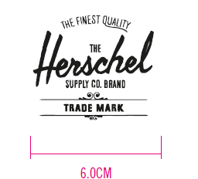
 | PHẦN D : IN / THÊU / WASH |  |  |  |  |  |  |  | PHẦN E : HÌNH
1 | IN: | IN BÁN THÀNH PHẨM THÂN TRƯỚC TRÁI
 | CHẤT LƯỢNG VÀ KÍCH THƯỚC
 | MÀU VẢI |  | DUYỆT HÌNH IN THEO
 | ICEBERG GREEN |  | DUYỆT MÀU SẮC + CHẤT LƯỢNG HÌNH IN THEO ÁO MẪU MÃ H06-HD32M, MÀU ICEBERG GREEN CHUYỂN CÙNG TÁC NGHIỆP
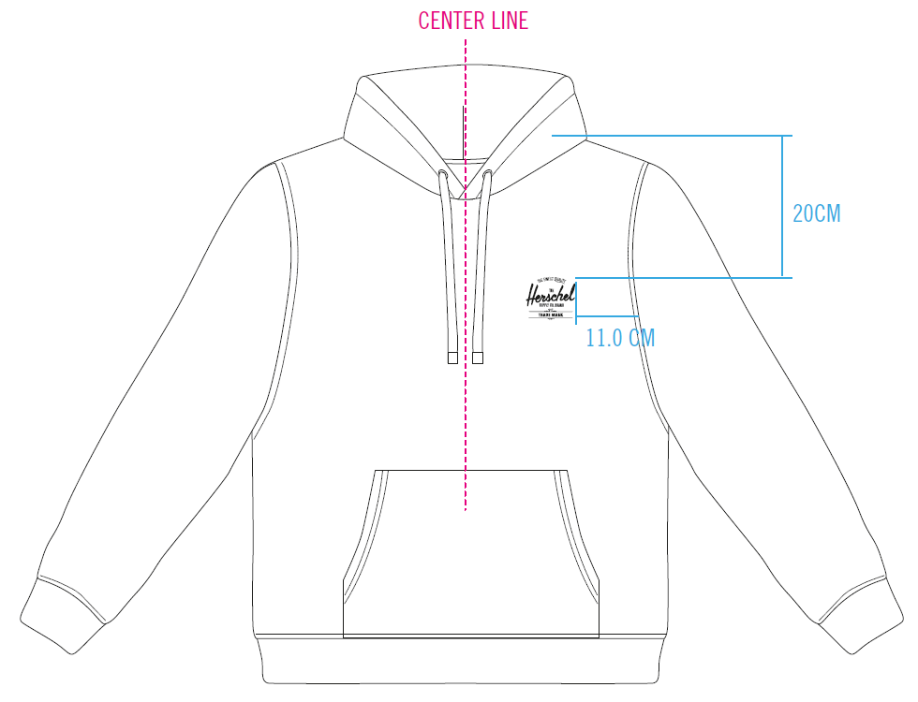
 | THÔNG TIN ĐỊNH VỊ HÌNH IN
 |  |  | XS | S | M | L | XL | XXL
 | KÍCH THƯỚC HÌNH IN THÂN TRƯỚC: |  | W: 6CM
 | ĐỊNH VỊ HÌNH IN THÂN TRƯỚC: TỪ ĐỈNH VAI ĐẾN ĐỈNH HÌNH IN BÊN TRÁI THÂN TRƯỚC |  | 20CM
 | ĐỊNH VỊ HÌNH IN THÂN TRƯỚC: TỪ ĐƯỜNG TRA TAY (BÊN TRÁI NGƯỜI MẶC) ĐẾN CẠNH HÌNH IN |  | 11CM

2 | THÊU: | KHÔNG THÊU
3 | WASH: | KHÔNG WASH
 | PHẦN F: LƯU Ý
1 | - CÁCH MAY THEO NHƯ ÁO MẪU CHUYỂN CÙNG TÁC NGHIỆP
2 | - CÁCH GẮN NHÃN PHẢI NHƯ ÁO MẪU CHUYỂN CÙNG TÁC NGHIỆP
3 | - SỐ LƯỢNG NHÃN SIZE NHƯ SAU :
 | SIZE | XS | S | M | L | XL | XXL | TOTAL
 | SỐ LƯỢNG | 0 | 0 | 38 | 0 | 0 | 0 | 38
GHI CHÚ: - MẬT ĐỘ MŨI CHỈ (SPI) = 13 MŨI TRÊN 1 INCH - ỦI TRÁNH CẤN BÓNG - NHÃN CỔ Ở VỊ TRÍ CHÍNH GIỮA CỔ (TRÁNH MAY LỆCH SANG MỘT BÊN)

2. TRIM CARD
JOB NUMBER: | H06 SS25 S2604
STYLE NUMBER: | H06-HD32M
STYLE NAME : | BASIC HOODIE MEN'S
 | ICEBERG GREEN
VẢI CHÍNH | ICEBERG GREEN
THÀNH PHẦN | BRUSHED FLEECE 100% COTTON (30/1+8/1) HEAVY WASHING_350GSM
VẢI CHÍNH
RIB 2X2 COTTON SPANDEX (30/2'CM+70D))_400GSM | ICEBERG GREEN
BO CỔ
CHỈ 40/2 MAY CHÍNH | ICEBERG GREEN
ICEBERG GREEN | GR9093
NHÃN DỆT BẰNG VẢI 38MM*71MM (NHÃN CHÍNH-PHÂN THEO TỪNG SIZE) CODE: HSC-ML-0047(MENS) | NỀN TRẮNG CHỮ ĐEN
NHÃN GẬP ĐÔI GẮN Ở BÊN TRONG, GIỮA CỔ NGƯỜI MẶC. MẶT CÓ SIZE HƯỚNG LÊN => XEM HÌNH BÊN
NHÃN THÀNH PHẦN 100% COTTON KÍCH THƯỚC: 82.2 *20 MM CODE: CC-054 | NỀN TRẮNG CHỮ ĐEN
GẮN TẠI BÊN TRONG SƯỜN TRÁI (THÂN SAU) VỊ TRÍ: TỪ LAI LÊN 5" 1 BỘ GỒM 3 CÁI THỨ TỰ TRÊN DƯỚI => XEM HÌNH BÊN

NHÃN HSCO SATIN CODE: HSC-ML-0002 | NỀN TRẮNG CHỮ ĐEN
NHÃN GẬP ĐÔI GẮN TẠI BÊN TRONG SƯỜN TRÁI, SÁT CẠNH TRÊN CỦA NHÃN THÀNH PHẦN.
NHÃN TRACKING #240324S1 | NỀN TRẮNG CHỮ ĐEN
GẮN DƯỚI NHÃN HSCO | CODE: 240324S1
MẮT CÁO 6.4MM | ANTIQUE SILVER
MIỆNG NÓN
DÂY LUỒN DẸP 12MM | ICEBERG GREEN
LUỒN MIỆNG NÓN
DÂY TAPE XƯƠNG CÁ 1CM | ICEBERG GREEN
VÒNG CỔ
ĐẠN BẮN TREO THẺ BÀI | NỀN TRẮNG CHỮ ĐEN
 | MẶT HƯỚNG LÊN (MẶT PHẢI) | MẶT HƯỚNG XUỐNG (MẶT TRÁI)
THẺ BÀI BẰNG GIẤY GẮN VÀO ÁO KHI ĐÓNG GÓI NHÃN SIZE DÁN Ở MẶT TRÁI |  | 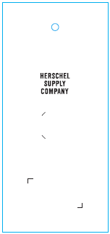
ĐẠN BẮN TREO THẺ BÀI | BLACK
GẮN THẺ BÀI
STICKER BARCODE TẠI THẺ BÀI KÍCH THƯỚC: 20CMX30CM | NỀN TRẮNG CHỮ ĐEN
DÁN TẠI THẺ BÀI HÌNH ẢNH MANG TÍNH CHẤT MINH HỌA | 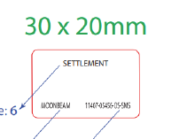
STICKER BARCODE TẠI POLY BAG KÍCH THƯỚC: 35CMX55CM | NỀN TRẮNG CHỮ ĐEN
DÁN TẠI POLY BAG HÌNH ẢNH MANG TÍNH CHẤT MINH HỌA | 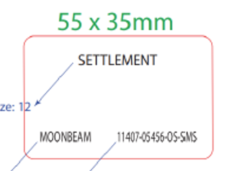
STICKER CARTON CHI TIẾT TỪNG CỬA HÀNG | NỀN TRẮNG CHỮ ĐEN
HERSCHEL
SS25 S1 SMS
PRODUCT
DÁN 2 MẶT THÙNG CARTON
POLY BAG LỚN | CLEAR
ĐÓNG GÓI RIÊNG TỪNG ÁO
POLY BAG THÙNG | CLEAR
BỎ VÀO KHI ĐÓNG THÙNG
GÓI CHỐNG ẨM LOẠI NHỎ | CLEAR
BỎ VÀO KHI ĐÓNG GÓI
GIẤY CHỐNG ẨM A3 | CLEAR
BỎ VÀO KHI ĐÓNG GÓI
THÙNG CARTON | NATURAL
THÙNG HERSCHEL
TẤM LÓT THÙNG | NATURAL
BỎ VÀO KHI ĐÓNG THÙNG

